スポンサー公告
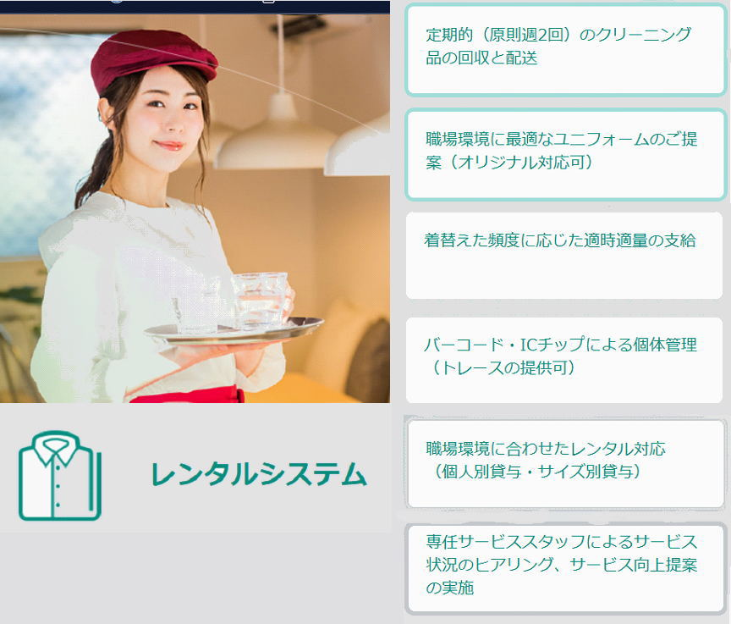

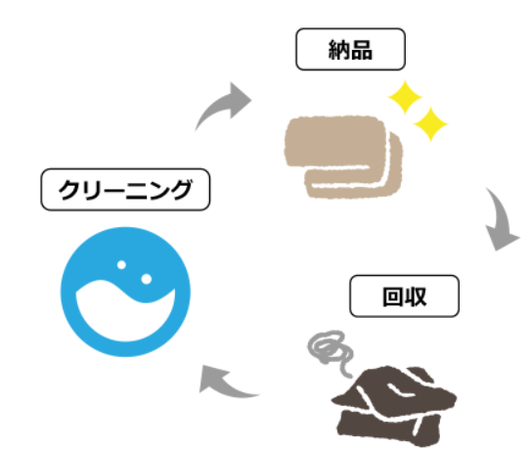

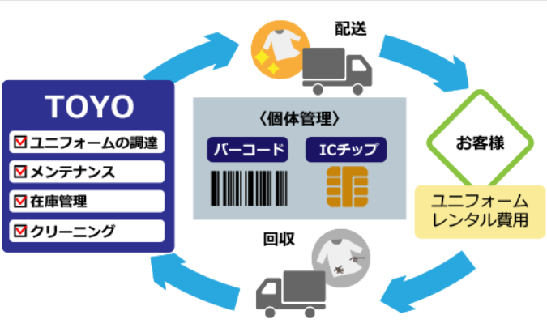

22 ノロウイルス関連情報
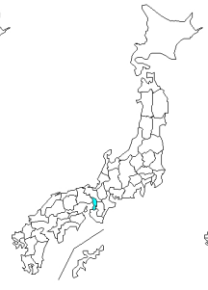
ノロウイルス指数平年同等 散発事故発生 |  |  |  |  |  |  |  | 出典:東京都感染症情報センター
 |  |  |  |  |  |  |  | （最近５年間の週値の比較） ノロウイルスの感染周期は4年ですね 前回は2018年

東京都は レベル 3 全国平均 (レベル2) 6.61

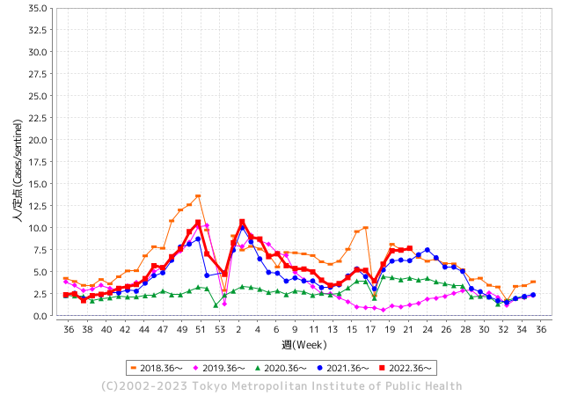
散発事故事例の報告例年より増加している。

 |  |  |  |  |  |  |  |  |  |  |  | レベル5

 |  |  |  |  |  |  |  |  |  |  |  | レベル4

 |  |  |  |  |  |  |  |  |  |  |  | レベル3

 |  |  |  |  |  |  |  |  |  |  |  | レベル2
GⅡ 21週 1例 |  |  |  |  | GⅡ 22週 0例 |  |  |  |  |  |  | レベル1
地方衛生研究所情報 |  |  | 傾向 |  | 出典：地方衛生研究所ネットワーク
★数年間で二番目に高い比率でノロウイルスが流行 |  |  |  |  |  |  |  | http://idsc.tokyo-eiken.go.jp/diseases/gastro/gastro/
 |  |  |  | 流行警報 | 警戒警報
 | 2023-06-11 |  | 低散発 | 定点観測値 |  | ▲:減少 | 今週のニュース（Noroｖｉｒｕｓ） (6/5-6/11)
先週
今週
都道府県名 | 流行 ☆増加 ★減少☆★1つで約1ポイント |  |  | 2023/21週 | 2023/22週 | 対前週 | 大量発症事故（業種／内容） 今週 , 先週 |  |  |  | ニュースソース | 日時
北海道 | ★ |  |  | 3.42 | 3.3 | ▲ 0.12 |  |  |  |  |  |  | 北海道
青森県 | ★ |  |  | 3.18 | 2.53 | ▲ 0.65 |  |  |  |  |  |  | 青森県
岩手県 | ☆ |  |  | 5.08 | 5.38 | 0.30 |  |  |  |  |  |  | 岩手県
宮城県 | ★ |  |  | 6.04 | 5.69 | ▲ 0.35 |  |  |  |  |  |  | 宮城県
秋田県 | ☆ |  |  | 2 | 2.65 | 0.65 |  |  |  |  |  |  | 秋田県
山形県 | ☆ |  |  | 5.21 | 5.29 | 0.08 |  |  |  |  |  |  | 山形県
福島県 | ☆ |  |  | 2.96 | 3.24 | 0.28 |  |  |  |  |  |  | 福島県
茨城県 | ☆ |  |  | 5.36 | 5.56 | 0.20 |  |  |  |  |  |  | 茨城県
栃木県 | ★ |  |  | 2.54 | 2 | ▲ 0.54 | 安足地区の認定こども園で5月12日から6月1日までに、園児44人と職員1人がアストロウイルスによる感染性胃腸炎を発症したと、栃木県が発表しました。 おう吐、下痢の症状が出ていますが、県感染症対策課によりますと、アストロウイルスの症状はノロウイルスやロタウイルスに比べて一般的に軽いとされていて、今回は重症者はなく全員快方に向かっていて園は通常通り開いているということです。 |  |  |  | とちてれ | 2023-06-02 | 栃木県
群馬県 | ☆☆ |  |  | 4.81 | 6.59 | 1.78 |  |  |  |  |  |  | 群馬県
埼玉県 | ☆ |  |  | 10.02 | 10.12 | 0.10 | 埼玉県さいたま市は1日、桜区田島5丁目の飲食店「庄や西浦和店」で、ノロウイルスが原因の食中毒事件が発生したとして、食品衛生法に基づき、同日から2日間の営業停止処分にしたと発表した。20代男女ら2グループ4人が発症したという。 |  |  |  | 埼玉新聞 | 2023-06-03 | 埼玉県
千葉県 | ☆ |  |  | 7.82 | 8.21 | 0.39 | 千葉県は29日、野田市の小学校でノロウイルスによる感染性胃腸炎が集団発生したと発表した。1～6年生の児童64人と20～30代の職員3人の計67人が嘔吐や下痢などの症状を訴えた。重症者はいない。 |  |  |  | 千葉日報 | 2023-05-30 | 千葉県
東京都 | ☆ |  |  | 7.46 | 7.68 | 0.22 |  |  |  |  |  |  | 東京都
神奈川県 | ☆ |  |  | 6.34 | 7.02 | 0.68 |  |  |  |  |  |  | 神奈川県
新潟県 | ☆☆ |  |  | 4.57 | 6.69 | 2.12 |  |  |  |  |  |  | 新潟県
富山県 | ☆ |  |  | 9.28 | 10.59 | 1.31 |  |  |  |  |  |  | 富山県
石川県 | ☆ |  |  | 8.07 | 8.28 | 0.21 |  |  |  |  |  |  | 石川県
福井県 | ★ |  |  | 6.76 | 5.72 | ▲ 1.04 |  |  |  |  |  |  | 福井県
山梨県 | ★ |  |  | 5.29 | 5.25 | ▲ 0.04 |  |  |  |  |  |  | 山梨県
長野県 | ★ |  |  | 8.54 | 8.39 | ▲ 0.15 |  |  |  |  |  |  | 長野県
岐阜県 | ★ |  |  | 7.34 | 6.98 | ▲ 0.36 |  |  |  |  |  |  | 岐阜県
静岡県 | ☆ |  |  | 5.45 | 5.84 | 0.39 | 菊川市の社会福祉法人草笛の会は２日、同法人が生活介護事業を行う同市上平川の施設「かすが」で感染性胃腸炎が集団発生したと発表した。同法人によると１日、通所者１３人が嘔吐（おうと）や発熱、下痢の症状を訴えた。重篤な症状はなく快方に向かっている。 |  |  |  | 静岡新聞 | 2023-06-04 | 静岡県
愛知県 | ☆ |  |  | 7.16 | 8 | 0.84 |  |  |  |  |  |  | 愛知県
三重県 | ☆ |  |  | 9.64 | 9.84 | 0.20 |  |  |  |  |  |  | 三重県
滋賀県 | ☆ |  |  | 5.06 | 5.17 | 0.11 |  |  |  |  |  |  | 滋賀県
京都府 | ☆ |  |  | 5.35 | 5.75 | 0.40 |  |  |  |  |  |  | 京都府
大阪府 | ★ |  |  | 6.18 | 5.57 | ▲ 0.61 |  |  |  |  |  |  | 大阪府
兵庫県 | ★ |  |  | 8.12 | 7.41 | ▲ 0.71 |  |  |  |  |  |  | 兵庫県
奈良県 | ☆ |  |  | 6.65 | 6.94 | 0.29 |  |  |  |  |  |  | 奈良県
和歌山県 | ★ |  |  | 5.07 | 4.57 | ▲ 0.50 |  |  |  |  |  |  | 和歌山県
鳥取県 | ★ |  |  | 8.68 | 8.05 | ▲ 0.63 |  |  |  |  |  |  | 鳥取県
島根県 | ☆ |  |  | 5.65 | 6.09 | 0.44 |  |  |  |  |  |  | 島根県
岡山県 | ☆ |  |  | 5.87 | 6.28 | 0.41 | 岡山市は9日、平島小で感染性胃腸炎が発生したと発表した。1年生1クラスの5人が嘔吐（おうと）や腹痛の症状を訴えた。重症者はいない。9日に学級閉鎖した。 |  |  |  | 山陽新聞 | 2023-06-09 | 岡山県
広島県 | ★ |  |  | 5.49 | 5.21 | ▲ 0.28 |  |  |  |  |  |  | 広島県
山口県 | ☆ |  |  | 4.51 | 5.79 | 1.28 |  |  |  |  |  |  | 山口県
徳島県 | ★★ |  |  | 5.17 | 3.74 | ▲ 1.43 |  |  |  |  |  |  | 徳島県
香川県 | ★ |  |  | 8.04 | 7.89 | ▲ 0.15 |  |  |  |  |  |  | 香川県
愛媛県 | ☆ |  |  | 7.92 | 9.27 | 1.35 |  |  |  |  |  |  | 愛媛県
高知県 | ★ |  |  | 3.85 | 2.65 | ▲ 1.20 |  |  |  |  |  |  | 高知県
福岡県 | ★ |  |  | 8.02 | 7.06 | ▲ 0.96 | 福岡市中央区の飲食店が製造した弁当を食べた子供など６人が食中毒を起こしました。 中央保健所は、ノロウイルスによる食中毒と断定し、この飲食店を２日間の営業停止処分としました。中央保健所によりますと先月２７日、中央区大宮の飲食店「ＨｅａｌｔｈＷｏｒｋ」の弁当を食べた子供５人と３０代の女性が下痢や嘔吐、発熱などの症状を訴えました。 |  |  |  | RKB毎日放送 | 2023-06-03 | 福岡県
佐賀県 | ★★ |  |  | 5.52 | 3.22 | ▲ 2.30 |  |  |  |  |  |  | 佐賀県
長崎県 | ☆ |  |  | 3.09 | 3.7 | 0.61 |  |  |  |  |  |  | 長崎県
熊本県 | ☆☆ |  |  | 7.1 | 8.76 | 1.66 |  |  |  |  |  |  | 熊本県
大分県 | ★ |  |  | 13 | 12.31 | ▲ 0.69 |  |  |  |  |  |  | 大分県
宮崎県 | ☆ |  |  | 6.58 | 7.61 | 1.03 |  |  |  |  |  |  | 宮崎県
鹿児島県 | ★ |  |  | 7.3 | 6.49 | ▲ 0.81 |  |  |  |  |  |  | 鹿児島県
沖縄県 | ★ |  |  | 3.42 | 3.13 | ▲ 0.29 |  |  |  |  |  |  | 沖縄県
全国 | ☆ |  |  | 6.48 | 6.61 | 0.13
 |  |  |  |  |  |  |  |  |  |  | 2 | 3
 |  |  |  | 今週 |  |  | 管理レベル「2」
 |  | 先週に比べて全国平均は |  |  |  | 6.61 | ：先週より | 0.13
 |  | 東京都は |  |  |  | 7.68 | ：先週より | 0.22
 |  | 最高指数は |  |  | 大分県 | 12.31 | 全国で10.00を超える都道府県数は |  | 3ヶ所 | 増減 | 1

3 | 9-10月、4月以降 施設の所在市町村で流行・ 食中毒が報告される 定点観測値が5.00前後 |  |  |  |  | 【情報共有】 週間・情報収集/情報は毎週確認する 【常設】 嘔吐物処理セットの配備 【体調管理】従業員の健康状況を徹底し、不良者は調理・加工ラインより外す

22 衛生訓話
毎週 ひとつ 覚えていきましょう
今週のお題(洗剤は汚れを落とすもので菌を殺しません!)
固形洗剤を汚れたままにしたり、液体洗剤にスポンジを入れっぱなしはダメです！
↓ 職場の先輩は以下のことを理解して わかり易く 指導しましょう ↓
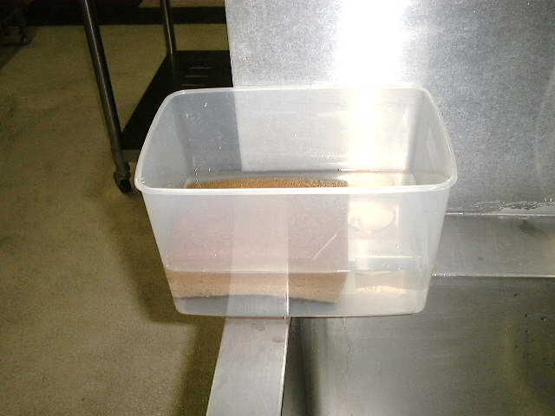
 |  | ★洗剤は汚れを落とすもの(消毒効果は無い) ★洗剤は油や蛋白質を容器などから分離させるもので、 界面活性剤が主成分です。 ★石鹸の界面活性剤は脂肪酸塩で枯草菌(バチルス)など 多くの細菌が栄養源として利用できる物質です。 ★スポンジについている細菌類は洗剤の中では死なず、 むしろ驚異的な菌量108-9個/mlに増えます。 ★細菌まみれのスポンジで食器や調理器具を洗うのは、 かえって危険な汚染行為です。

洗剤にスポンジを常に漬けて使用

 | 洗浄用具は、使用後毎日２００ppmの次亜塩素酸ソーダ溶液に漬けて除菌します。 食器・調理器具洗浄用の洗剤は、使用時に清潔な容器から適量出して使用します。 洗浄液、洗剤受皿を一週間に一度は洗浄しましょう。 詰替容器を使っている場合は、詰替前に容器自体をしっかり乾燥させてから洗剤を充填しましょう。

22 感染症統計
届出感染症 第三類 腸管出血性大腸菌 |  |  |  |  |  |  |  |  |  |  |  |  |  | 届出感染症 第三類 細菌性赤痢菌
全国 報告数推移 医療機関からの届出数 |  |  |  |  |  |  |  |  |  |  |  |  |  | 全国 報告数推移 届出患者数（人）
 | 1月 | 2月 | 3月 | 4月 | 5月 | 6月 | 7月 | 8月 | 9月 | 10月 | 11月 | 12月 | 合計 |  | 1月 | 2月 | 3月 | 4月 | 5月 | 6月 | 7月 | 8月 | 9月 | 10月 | 11月 | 12月 | 合計
12-21年月平均 | 68 | 56 | 67 | 103 | 188 | 378 | 615 | 875 | 565 | 364 | 207 | 135 | 3,640 | 12-21年月平均 | 8 | 9 | 13 | 7 | 9 | 9 | 8 | 12 | 10 | 20 | 12 | 12 | 131
 |  |  |  |  |  | 今週 |  |  |  |  |  |  |  |  |  |  |  |  |  | 今週
 |  |  |  |  |  | 77 |  |  |  |  |  |  |  |  |  |  |  |  |  | 2
2023年 | 82 | 62 | 99 | 111 | 221 | 77 |  |  |  |  |  |  |  | 2023年 | 1 | 1 | 4 | 2 | 2 | 2
2022年 | 81 | 39 | 72 | 89 | 258 | 416 | 554 | 568 | 578 | 337 | 169 | 168 | 3,329 | 2022年 | 0 | 5 | 4 | 1 | 1 | 1 | 1 | 1 | 0 | 0 | 0 | 2 | 16
2021年 | 81 | 48 | 71 | 128 | 171 | 350 | 569 | 553 | 458 | 306 | 220 | 229 | 3,184 | 2021年 | 1 | 2 | 1 | 0 | 0 | 0 | 1 | 1 | 0 | 1 | 0 | 0 | 7
2020年 | 112 | 85 | 60 | 97 | 95 | 305 | 544 | 449 | 475 | 505 | 219 | 98 | 3,044 | 2020年 | 16 | 1 | 19 | 3 | 13 | 1 | 2 | 2 | 0 | 24 | 4 | 2 | 87
2019年 | 84 | 100 | 77 | 80 | 236 | 438 | 631 | 752 | 523 | 427 | 253 | 136 | 3,737 | 2019年 | 7 | 7 | 13 | 3 | 8 | 11 | 5 | 11 | 9 | 9 | 20 | 37 | 140
2018年10月3日、山梨県内の宿坊を利用した2グループ42名が赤痢にかかりました。使用水や従事者からは赤痢菌が検出されておらず現在のところ感染源は不明です。
2018年 | 41 | 44 | 67 | 103 | 311 | 415 | 539 | 1,165 | 534 | 297 | 205 | 92 | 3,813 | 2018年 | 9 | 22 | 18 | 9 | 21 | 14 | 6 | 13 | 7 | 81 | 31 | 37 | 268
埼玉県と群馬県の総菜店で販売されたポテトサラダを食べた人が腸管出血性大腸菌O157に感染した、という集団食中毒に関するニュースが2017年8月21日以降、新聞やテレビで取り上げられました。
2017年 | 57 | 35 | 95 | 112 | 131 | 340 | 483 | 1339 | 614 | 349 | 236 | 68 | 3,859 | 2017年 | 19 | 12 | 8 | 12 | 7 | 15 | 16 | 12 | 16 | 6 | 12 | 6 | 141
2016年 | 68 | 42 | 44 | 75 | 135 | 448 | 507 | 808 | 795 | 313 | 246 | 143 | 3,624 | 2016年 | 9 | 16 | 12 | 6 | 7 | 14 | 9 | 14 | 9 | 9 | 8 | 7 | 120
2011年8月に外食チェーン店が原因とされた赤痢菌Shigella sonneiの広域集団感染事例が青森県、宮城県、山形県、福島県において発生した。本事例は、それとほぼ同時期に発生しておりその関連性が強く疑われた事例である。
※2023年 第21週（5/22～5/28） 現在 |  |  |  |  |  |  |  |  |  |  |  |  |  | ※2023年 第21週（5/22～5/28） 現在

 | 腸管出血性大腸菌 |  | やや多い |  |  |  |  |  |  |  |  |  |  |  | 赤痢 | 非常に少ない
Ｈ２９／８月は非常に多かった

細菌性赤痢菌
 | 2023年 | 2022年 | 2021年 | 2020年 | 2019年 | 2018年 | 2017年 | 2016年
 | 1 | 0 | 1 | 16 | 7 | 9 | 19 | 9
 | 1 | 5 | 2 | 1 | 7 | 22 | 12 | 16
 | 4 | 4 | 1 | 19 | 13 | 18 | 8 | 12
 | 2 | 1 | 0 | 3 | 3 | 9 | 12 | 6
 | 2 | 1 | 0 | 13 | 8 | 21 | 7 | 7
 | 2 | 1 | 0 | 1 | 11 | 14 | 15 | 14
 |  | 1 | 1 | 2 | 5 | 6 | 16 | 9
 |  | 1 | 1 | 2 | 11 | 13 | 12 | 14
 |  | 0 | 0 | 0 | 9 | 7 | 16 | 9
 |  | 0 | 1 | 24 | 9 | 81 | 6 | 9
 |  | 0 | 0 | 4 | 20 | 31 | 12 | 8
 |  | 2 | 0 | 2 | 37 | 37 | 6 | 7
腸管出血性大腸菌
 | 2023年 | 2022年 | 2021年 | 2020年 | 2019年 | 2018年 | 2017年 | 2016年 | 2015年
 | 82 | 81 | 81 | 112 | 84 | 41 | 57 | 68
 | 62 | 39 | 48 | 85 | 100 | 44 | 35 | 42
 | 99 | 72 | 71 | 60 | 77 | 67 | 95 | 44
 | 111 | 89 | 128 | 97 | 80 | 103 | 112 | 75
 | 221 | 258 | 171 | 95 | 236 | 311 | 131 | 135
 | 77 | 416 | 350 | 305 | 438 | 415 | 340 | 448
 |  | 554 | 569 | 544 | 631 | 539 | 483 | 507
 |  | 568 | 553 | 449 | 752 | 1,165 | 1,339 | 808
 |  | 578 | 458 | 475 | 523 | 534 | 614 | 795
 |  | 337 | 306 | 505 | 427 | 297 | 349 | 313
 |  | 169 | 220 | 219 | 253 | 205 | 236 | 246
 |  | 168 | 229 | 98 | 136 | 92 | 68 | 143

※2023年 第11週（3/13～3/19） 現在

 |  |  |  |  |  |  |  |  |  |  |  |  |  |  | 腸管系感染症は新型コロナウイルス予防の手洗い、手指消毒で
 |  |  |  |  |  |  |  |  |  |  |  |  |  |  | 圧倒的に感染防御できている

